Hoja1
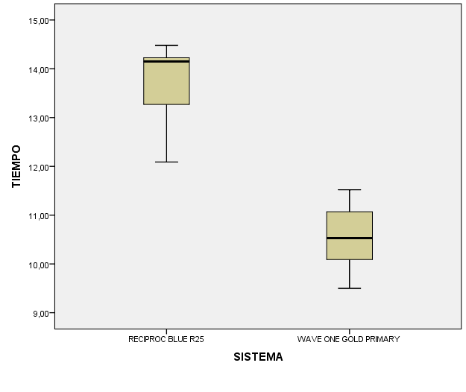
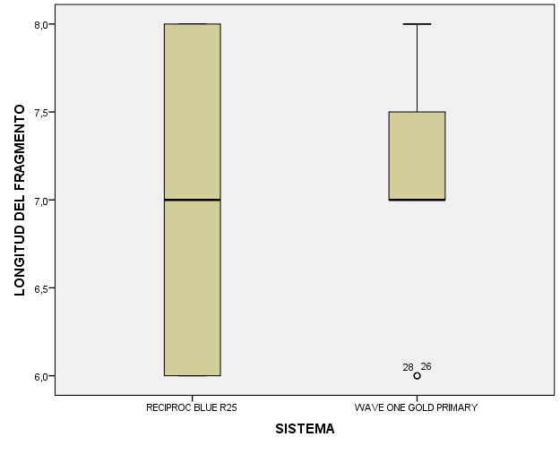
 | RECIPROC BLUE | WAVE ONE GOLD |  |  | RECIPROC BLUE | WAVE ONE GOLD
Estadisticos | TIEMPO | TIEMPO | Valor p | Estadisticos | LONGITUD DEL FRAGMENTO | LONGITUD DEL FRAGMENTO | Valor p
Media | 13.734 | 10.536 |  | Media | 7.067 | 7.1
Mediana | 14.15 | 10.53 |  | Mediana | 7 | 7
, | 0.7225 | 0.69024 | 0,000 | Desviación estándar | 0.8633 | 0.6866 | 0.967
Mínimo | 12.09 | 9.5 |  | Mínimo | 6 | 6
Máximo | 14.48 | 11.52 |  | Máximo | 8 | 8

